List2
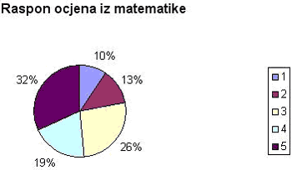

Koliko posto učenika je dobilo ocjenu dobar?
Koju ocjenu je dobilo 32% učenika?
Koji posto učenika je dobilo ocjenu dobar i bolje od toga?

List5
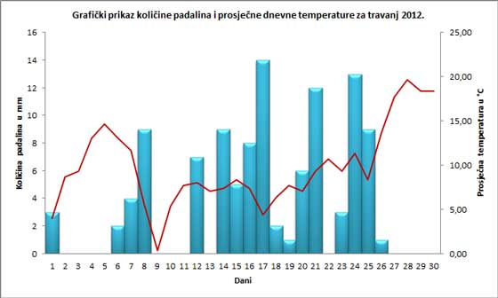

Kojeg datuma je palo najviše kiše?
Kojeg datuma je palo 3 mm kiše? 2 datuma.
Koji dan je bio najtopliji u mjesecu?
Kolika je bila temperatura 22.4.2012.
Dan čega je bio 22.4. Ako ne znate, Google sigurno zna.

